追款单
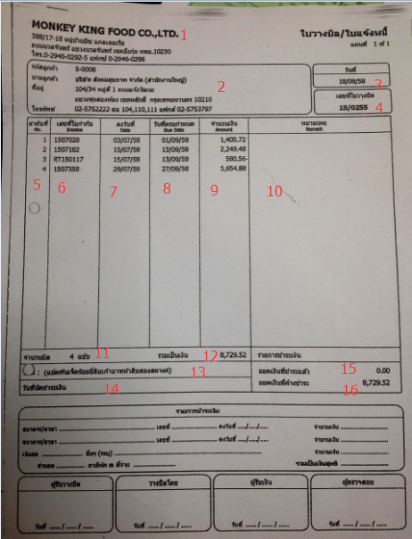
排序 | 内容描述
1 | 公司名
2 | 客户地址
3 | 追款单日期
4 | 追款单号
5 | 表体排序
6 | 销售发票号 / 销售红字发票
7 | 销售发票日期
8 | 销售发票到期
9 | 销售发票金额
10 | 备注
11 | 总发票
12 | 总金额
13 | 总金额 （泰语）
14 | 付款日期
15 | 已付款
16 | 未付款

